M41感恩节
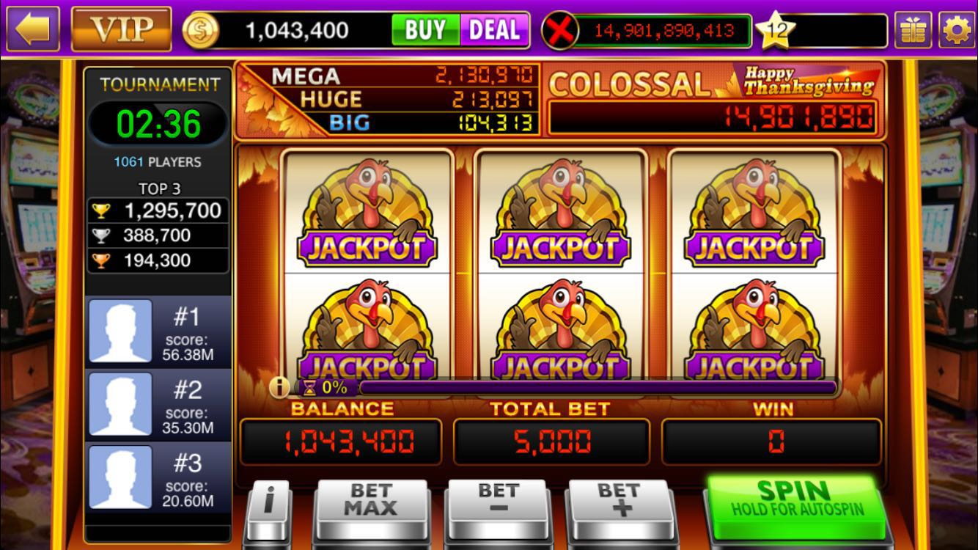


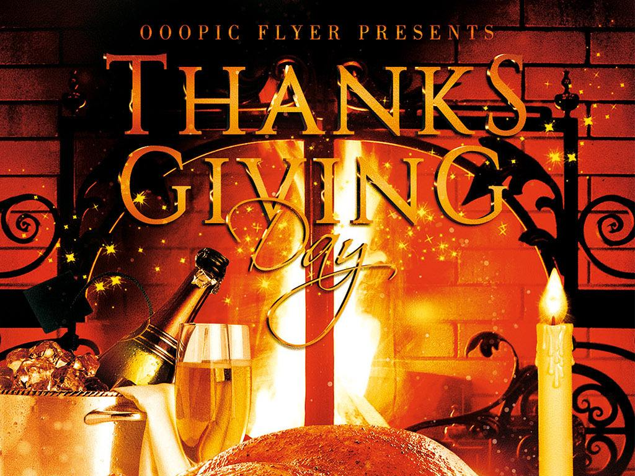
程序逻辑 |  | M41为单线机台，Jackpot+Freespin玩法，玩法与M9相同

 | 1 | M41共有Jackpot，Wild，BonusWild，7,7Bar和Bar六种元素，其中，Jackpot元素用火鸡表示（原画飞飞来画）；BonusWild用丰饶角表示，其他元素使用传统的感恩节标志（带有一定的印第安元素）；背景偏温馨的风格（突出感恩节和家庭晚宴的风格）
 | 2 | Jackpot元素出现在屏幕上时，出现火鸡的特殊动画以及特殊音效（1/2个元素为普通中奖，3-6个元素为Jackpot大奖）
 | 3 | 出现BonusWild时，播放丰饶角中金币流动的动画及特别的音效
 | 4 | Freespin时，特殊的BGM（偏温馨的风格）和BonusWild的动画

特效动画描述 | 1 | 火鸡和BonusWild的特殊动画（郑先做）
 | 2 | 普通symbol动画及特效（馨媚）
 | 3 | Freespin时BonusWild的特殊动画（郑先做）

音乐音效描述 | 1 | 弹出Freespin提示tips的音效
 | 2 | Freespin的背景音乐
 | 3 | 普通旋转时的旋转音效（来不及可以不做）

